LISTA DE PRECIOS
 | TIPO DE CAMBIO DE S/ A $ | 3.12 |  |  |  |  |  |  |  |  |  |  | PORCENTAJE | 100.00%
 |  |  |  |  |  |  |  |  |  |  |  |  |  | .
OFERTA1 : |  |  |  |  |  | OFERTA2 |  |  |  |  |  | OFERTA3
KIT1 CONTROL DE ASISTENCIA MODELO K40 |  |  |  |  |  | KIT 2 CONTROL DE AISTENCIA MODELO Lx14 |  |  |  |  |  | KIT 3 CONTROL DE ASISTENCIA MODELO H8
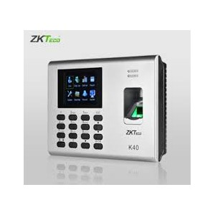 |  |  |  |  |  | 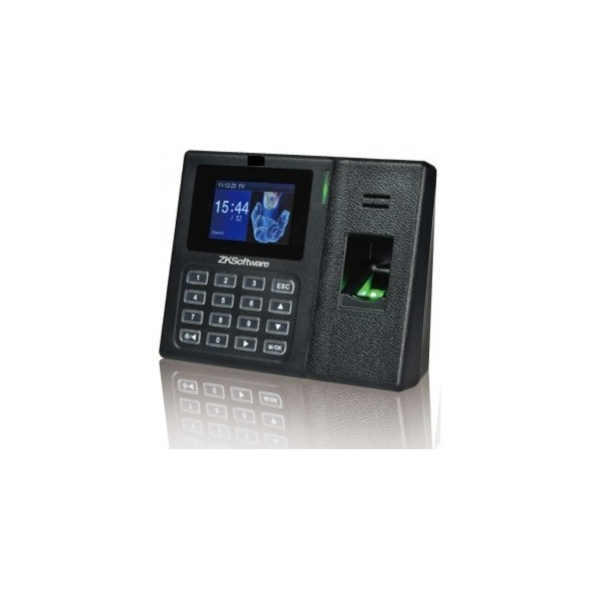 |  |  |  |  |  | 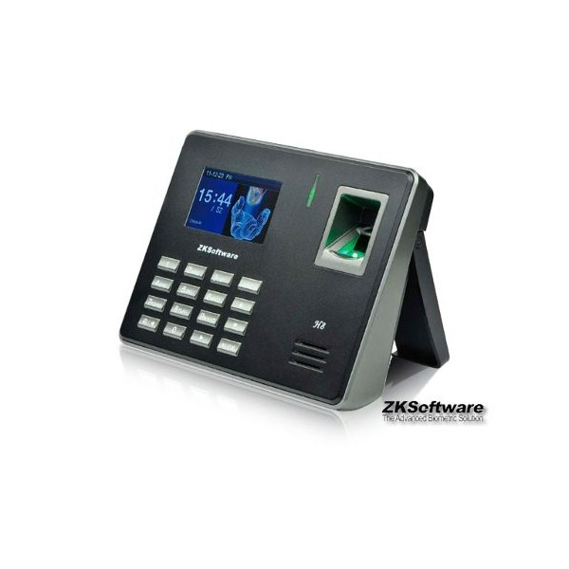
EQUIPO DE CONTROL DE ASISTENCIA K40+ID |  |  |  |  |  | EQUIPO DE CONTROL DE ASISTENCIA LX14 |  |  |  |  |  | EQUIPO DE CONTROL DE ASISTENCIA H8
TOTAL EN SOLES |  |  | S/.1,190.00 |  |  | TOTAL EN SOLES |  |  | S/.1,330.00 |  |  | TOTAL EN SOLES |  |  | S/.1,740.00
TOTAL EN DOLARES |  |  | $.381.41 |  |  | TOTAL EN DOLARES |  |  | $.426.28 |  |  | TOTAL EN DOLARES |  |  | $.557.69
CANTIDAD | CARACTERISTICAS | PRECIO | SUB TOTAL | CODIGO | MINI CODIGO | CANTIDAD | CARACTERISTICAS | PRECIO | SUB TOTAL | CODIGO | MINI CODIGO | CANTIDAD | CARACTERISTICAS | PRECIO | SUB TOTAL | CODIGO | MINI CODIGO
1 | CONTROL DE ACCESO Y ASISTENCIA K40 ---------------------------------- RECONOCE HUELLA RECONOCE TARJETA -------------------------- FUNCIONA X RED ----------------- | S/.650.00 | S/.650.00 |  |  | 1 | CONTROL DE ACCESO Y ASISTENCIA LX14 -------------------------------------------- RECONOCE HUELLA ---------------------------------------------- FUNCIONA x RED | S/.790.00 | S/.790.00 |  |  | 1 | CONTROL DE ASISTENCIA ZKTeco H8 -------------------------------- RECONOCE HUELLA ----------------------------------------- FUNCIONA X RED | S/.1,200.00 | S/.1,200.00
1 | Detecta huella digital y tarjeta de proximidad * Opcion de ingreso de Contraseña * Empotrable a la pared * Sistema operativo algoritmo compuesto con alta velocidad * Sistema Linux fácil de integrar en diversos sistema * Independiente * TFT de 2.8 "pantalla a color * Teclado tactil, semi impermeable * 24 horas de operación continua disponible * Guarda los datos durante el corte de energía | S/.0.00 | S/.0.00 |  |  | 1 | Detecta Huella Digital * Opcion de ingreso de Contraseña * Empotrable a la pared * Sistema operativo algoritmo compuesto con alta velocidad * Sistema Linux fácil de integrar en diversos sistema * Independiente * TFT de 3 "pantalla a color * 24 horas de operación continua disponible * Guarda los datos durante el corte de energía | S/.0.00 | S/.0.00 |  |  | 1 | Pantalla TFT a color con interfance GUI para facil manejo Algoritmo version 10.0 de huella digital Constituido con SSR para reportes de asistencia Puertos USB y SD para facil trasnferencia de datos SSR Teclas de funcion para seleccionar entrada o salida al presionarlos | S/.0.00 | S/.0.00
1 | Fuente de alimentacion de 12v | S/.350.00 | S/.350.00 |  |  | 1 | Fuente de alimentacion de 5v | S/.350.00 | S/.350.00 |  |  | 1 | Fuente de alimentación 5V | S/.350.00 | S/.350.00
1 | Targeta de proximidad | S/.90.00 | S/.90.00 |  |  | 1 | cable USB | S/.90.00 | S/.90.00 |  |  | 1 | Cable USB | S/.90.00 | S/.90.00
1 | Cable para relizar la descarga a un USB | S/.20.00 | S/.20.00 |  |  | 1 | Software del producto | S/.20.00 | S/.20.00 |  |  | 1 | Manual de Uso | S/.20.00 | S/.20.00
1 | Software del producto | S/.20.00 | S/.20.00 |  |  | 1 | manual de uso | S/.20.00 | S/.20.00 |  |  | 1 | Videos Tutoriales | S/.20.00 | S/.20.00
1 | manual de uso | S/.60.00 | S/.60.00 |  |  | 1 | videos tutoriales | S/.60.00 | S/.60.00 |  |  | 1 | SDK para desarrolladores | S/.60.00 | S/.60.00
 | videos tutoriales |  |  |  |  |  | SDK para desarrolladores

REGALO DE KIT 1 |  |  |  |  |  | REGALO DE KIT 2 |  |  |  |  |  | REGALO DE KIT 3
TOTAL EN SOLES |  |  | S/.0.00 |  |  | TOTAL EN SOLES |  |  | S/.60.00 |  |  | TOTAL EN SOLES |  |  | S/.30.00
TOTAL EN DOLARES |  |  | $.0.00 |  |  | TOTAL EN DOLARES |  |  | $.19.23 |  |  | TOTAL EN DOLARES |  |  | $.9.62
30 | LAPICERO ESPIA | S/.0.00 | S/.0.00 | 1 | 0.5 | 30 | LLAVERO ESPIA | S/.0.00 | S/.0.00 | 0.5 | 0.5 | 30 | BOTON ESPIA | S/.1.00 | S/.30.00 | 0.5 | 0.5
 |  |  |  | 1.5 | 1 | 30 |  | S/.2.00 | S/.60.00 | 1 | 1 | 30 |  |  | S/.0.00 | 1 | 1

INSTALACION |  |  |  |  |  | INSTALACION |  |  |  |  |  | INSTALACION
TOTAL EN SOLES |  |  | S/.300.00 |  |  | TOTAL EN SOLES |  |  | S/.300.00 |  |  | TOTAL EN SOLES |  |  | S/.300.00
TOTAL EN DOLARES |  |  | $.96.15 |  |  | TOTAL EN DOLARES |  |  | $.96.15 |  |  | TOTAL EN DOLARES |  |  | $.96.15
1 | INSTALACION X CONTROL--------------------------------------------- INCLUYE EMPORTRADO EN LA PARED | S/.200.00 | S/.200.00 | 100 | 50 | 1 | INSTALACION X CONTROL--------------------------------------------- INCLUYE EMPORTRADO EN LA PARED INSTALACION DE CERRADURA EN PUERTA INSTALACION DE CONTROL CON CERRADURA | S/.200.00 | S/.200.00 | 100 | 50 | 1 | INSTALACION X CONTROL--------------------------------------------- INCLUYE EMPORTRADO EN LA PARED INSTALACION DE CERRADURA EN PUERTA INSTALACION DE CONTROL CON CERRADURA | S/.200.00 | S/.200.00 | 100 | 50
1 | INSTALACION DE CANALETAS EN PARED X METRO | S/.100.00 | S/.100.00 | 100 | 50 | 1 | INSTALACION DE CANALETAS EN PARED X METRO | S/.100.00 | S/.100.00 | 100 | 50 | 1 | INSTALACION DE CANALETAS EN PARED X METRO | S/.100.00 | S/.100.00 | 100 | 50
 |  |  |  | 2 | 2 |  |  |  |  | 2 | 2 |  |  |  |  | 2 | 2

TOTAL TODO EN SOLES EQUIPOS+INSTALACION+ CANALETEADO+CAPACITACION |  |  | S/.1,490.00 |  |  | TOTAL TODO EN SOLES EQUIPO+CAPCIACITACION, NO NECESITA RED |  |  | S/.1,690.00 |  |  | TOTAL TODO EN SOLES |  |  | S/.2,070.00
TOTAL TODO EN SOLES |  |  | $.477.56 |  |  | TOTAL TODO EN SOLES |  |  | $.541.67 |  |  | TOTAL TODO EN SOLES |  |  | $.663.46

